Tablero
-
 | TABLERO DE RENDICIÓN DE CUENTAS
 | ACTUALIZADO AL 30 DE JUNIO DEL 2026
 | SECRETARÍA DE SEGURIDAD ALIMENTARIA Y NUTRICIONAL
 |  |  |  |  |  |  |  |  |  |  | Información Pública

 | AUTORIDADES |  |  | GESTIÓN DE PRESUPUESTO |  | EJECUCIÓN PRESUPUESTARIA POR GRUPOS DE GASTO |  | EJECUCIÓN PRESUPUESTARIA POR CLASIFICACIÓN GEOGRÁFICA |  | SERVICIOS PERSONALES, TÉCNICOS Y PROFESIONALES
 | Secretaria de Seguridad Alimentaria y Nutricional | Licenciada Mireya Palmieri Santisteban |  | Presupuesto vigente 2026 | Q157,000,000.00 | Grupo (000): Servicios personales | Q26,732,433.15 | Región I: Guatemala | 101 | Presupuesto para pago de salarios y honorarios | Q96,190,973.00
 |  |  |  |  |  | Grupo (100): Servicios no personales | Q3,770,246.52
 | Subsecretaria Técnica | Licenciada Martha Eugenia Salazar Rodríguez |  | Presupuesto ejecutado | Q31,806,953.62 | Grupo (200): Materiales y suministros | Q883,972.80 | 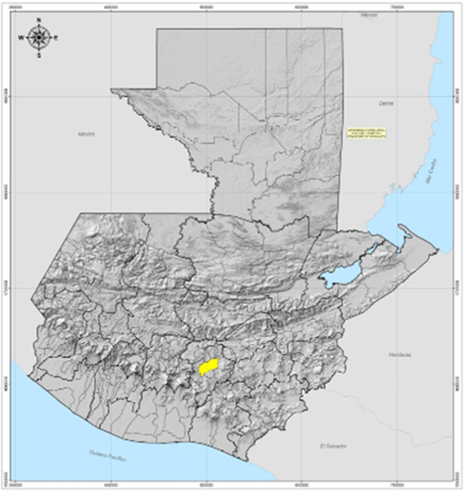 |  | Presupuesto ejecutado en pago de salarios y honorarios | Q26,732,433.15
 |  |  |  |  |  | Grupo (300): Propiedad, planta, equipo e intangibles | Q87,530.04
 |  |  |  |  |  | Grupo (400): Transferencias corrientes | Q332,271.11
 | Subsecretario Administrativo | Licenciado Rafaél Salinas Gallardo |  | Porcentaje de ejecución | 20.26 | Grupo (900): Asignaciones globales | Q500.00 |  |  | Porcentaje de ejecución en el pago de salarios y honorarios | 27.79
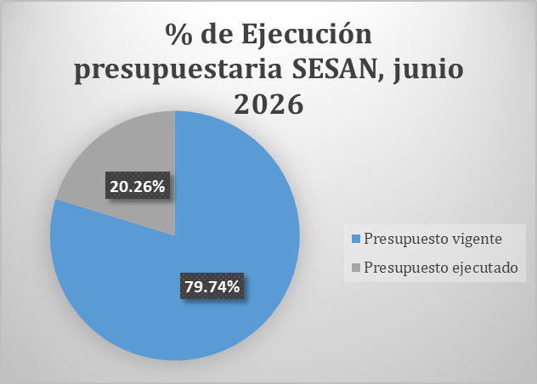
 |  |  |  |  |  | EJECUCIÓN POR FINALIDADES
 |  |  |  |  |  | Servicios Públicos Generales | Q31,806,953.62
 |  |  |  |  |  |  |  |  |  | Personal permanente 011 | 13
 |  |  |  |  |  |  |  |  |  | Personal temporal 021 | 78
 |  |  |  |  |  |  |  |  |  | Personal temporal 022 | 34
 |  |  |  |  |  |  |  |  |  | Jornales 031 | 9
 |  |  |  |  |  |  |  |  |  | Servicios técnicos o profesionales 029 | 621
 |  |  |  |  |  |  |  |  |  | Servicios técnicos o profesionales subgrupo 18 | 6
 |  |  |  |  |  |  |  |  |  | TOTAL | 761

 |  |  | Descripción del programa |  | Presupuesto vigente | Presupuesto ejecutado | Procentaje de ejecución | PRINCIPALES AVANCES O LOGROS AL 30 DE JUNIO DE 2026
 | PROGRAMAS PRESUPUESTARIOS | PROGRAMA 54 | Asuntos de Seguridad Alimentaria y Nutricional |  | Q157,000,000.00 | Q31,806,953.62 | 20.26 | 1. Mesa Técnica de Alimentación Saludable (MTAS).
 |  |  |  |  |  |  |  | 2. Apertura de la gobernanza territorial correspondiente a la Meta Presidencial en 45 municipios, según planificación.
 |  |  |  |  |  |  |  | 3. Presentación del análisis del Anteproyecto del POASAN 2027 en el CONASAN para la elaboración del punto resolutivo que contiene las recomendaciones pertinentes del CONASAN
 |  |  |  |  |  |  |  | 4. Gestión de asistencia alimentaria para familias con niñas y niños con desnutrición aguda.
 |  |  |  |  |  |  |  | 5. Fortalecimiento de competencias para Gestores de Derechos Humanos y SAN.
 |  |  |  |  |  |  |  | 6. Aprobación de la Estrategia de Comunicación para la Promoción de la Alimentación Saludable mediante acuerdo interno 68-2026.

